シンガポール
SINGAPORE SCHEDULE - 関東 |  |  |  |  |  |  |  |  |  |  | 東京海運輸出営業所 担当：高見・武下 TEL：03-6731-7721/FAX：03-6731-7351

Destination: Singapore
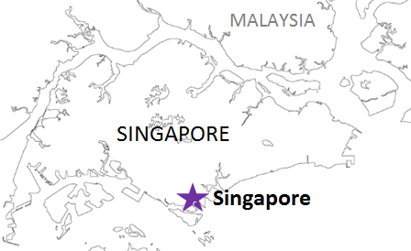
 |  |  |  |  |  |  |  |  |  |  |  | UPDATED : | 2024-04-11
From Tokyo
VESSEL | VOY | CFS CUT |  |  | ETA |  | ETD |  | ETA
 |  | TYO |  | YOK | TYO |  | TYO |  | SIN

 |  |  |  |  |  |  | 0 DAYS |  | 8~9 DAYS
INTERASIA CATALYST | S039 | 2024-04-11 | 木 |  | 2024-04-13 | 土 | 2024-04-14 | 日 | 2024-04-22 | 月
WAN HAI 370 | S002 | 2024-04-18 | 木 |  | 2024-04-20 | 土 | 2024-04-21 | 日 | 2024-04-29 | 月
注意事項
危険品は受諾出来かねますのでご了承ください。
国内消防法該当品につきましては、横浜CFSへ搬入を お願い致します。
段積み不可貨物、重量物、長尺貨物、背高貨物は 受託不可もしくは追加費用が発生する場合がございます。 詳細は担当者までお問合せ下さい。
貨物搬入の際には、下記３点をお願い致します。 ＊貨物にケースマークを貼付 ＊送り状に"にしてつ扱い"と記載 ＊送り状にケースマークの記載
木材を使用した梱包等については輸入地で規制がございます。 詳細は下記ご確認ください。 http://www.maff.go.jp/pps/j/konpozai/kuni/country.html
先船のスケジュール及び船名は、予告なく変更の 可能性がございます。予め御了承をお願い致します。
記載以外の仕向け地も承っております。お問合せください!
WAN HAI 353 | S019 | 2024-04-25 | 木 |  | 2024-04-27 | 土 | 2024-04-28 | 日 | 2024-05-06 | 月
★WAN HAI 372 | S001 | 2024-05-01 | 水 |  | 2024-05-04 | 土 | 2024-05-05 | 日 | 2024-05-14 | 火
WAN HAI 370 | S003 | 2024-05-16 | 木 |  | 2024-05-18 | 土 | 2024-05-19 | 日 | 2024-05-28 | 火
WAN HAI 353 | S020 | 2024-05-23 | 木 |  | 2024-05-25 | 土 | 2024-05-26 | 日 | 2024-06-04 | 火
WAN HAI 372 | S002 | 2024-05-30 | 木 |  | 2024-06-01 | 土 | 2024-06-02 | 日 | 2024-06-11 | 火
混載サービスのため、スケジュールや船名は予告なく変更する可能性がございます。ご依頼の前に、事前に最新のスケジュールを担当にご確認下さい。
★本船名＝CUT日前倒し
本船名＝サービス無し
※本船名＝本船変更

※CFS倉庫受付時間 9:00~15:00
貨物搬入先 | 会社名 |  |  | 住所 / 保税名称
東京 CFS | 株式会社宇徳 第一物流センター |  |  | 品川区八潮2-9 |  |  | NACCS: 1FWT3 |  | （担当：山口様）
 |  |  |  | TEL:03-3790-9672 FAX:03-3790-5736

